Cover Page
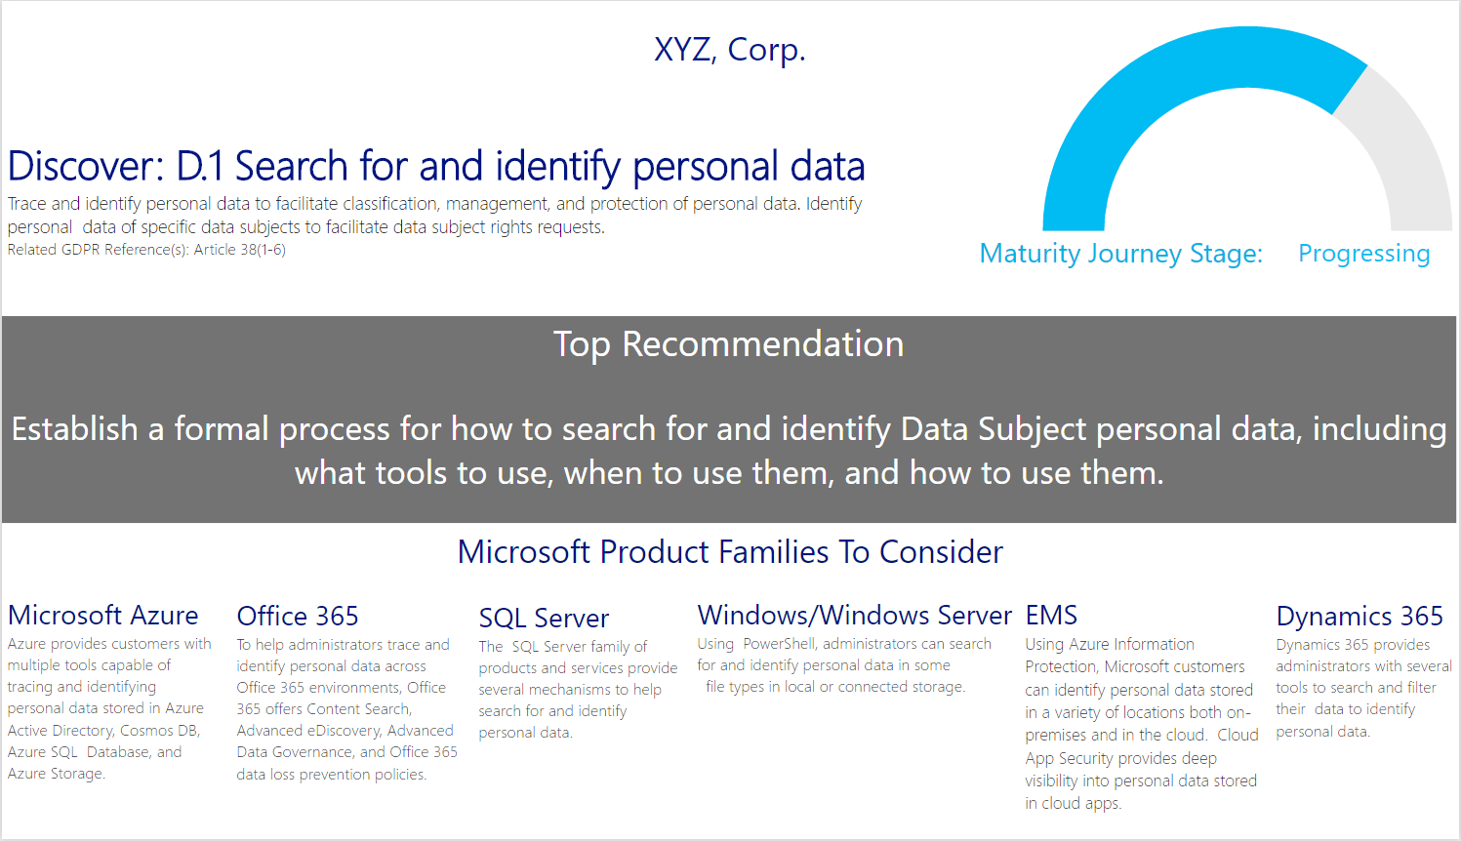
Valutazione dettagliata RGPD Microsoft

Uso previsto Questo modello è uno strumento di valutazione basato su domande per prepararsi al Regolamento generale sulla protezione dei dati (RGPD) (Normativa (EU) 2016/679). Lo strumento è destinato ai partner Microsoft che desiderano aiutare i loro clienti a capire a quale punto del percorso di preparazione all'RGPD si trovano. Lo strumento consente di identificare eventuali lacune nel percorso di preparazione dei clienti e offre alcuni consigli per colmarle. I consigli sono suddivisi nelle categorie Persone, Processo e Tecnologia. Dichiarazione di non responsabilità La valutazione dettagliata RGPD ha lo scopo di assistere le aziende nel valutare i progressi compiuti rispetto alla conformità al regolamento stesso. La presente valutazione dettagliata RGPD viene fornita esclusivamente per scopi informativi di carattere pubblico e generale. Eventuali risultati, punteggi o consigli ottenuti attraverso questa valutazione non potranno essere utilizzati per determinare il modo in cui l'RGPD si applica a un'azienda o alla conformità di un'azienda all'RGPD né potranno costituire consulenze legali, certificazioni o garanzie relativamente alla conformità all'RGPD. Ci auguriamo invece che la valutazione dettagliata RGPD consenta di identificare le tecnologie e i passaggi aggiuntivi che le aziende potranno implementare per semplificare il percorso di conformità all'RGPD. L'applicazione dell'RGPD dipende molto dai fatti. Consigliamo alle aziende che intendono servirsi di questa valutazione dettagliata RGPD di rivolgersi a un professionista certificato per discutere del regolamento, di come si applica all'azienda specifica e di come garantirne la conformità. MICROSOFT NON FORNISCE ALCUNA GARANZIA, ESPRESSA, IMPLICITA O DI LEGGE, SULLE INFORMAZIONI CONTENUTE IN QUESTA VALUTAZIONE DETTAGLIATA RGPD. Microsoft declina qualsiasi condizione, espressa o implicita, o altri termini che l'utilizzo dei prodotti o dei servizi Microsoft garantirà la conformità dell'azienda all'RGPD. Qu

Input L'input proviene dalle risposte date. La risposta a ciascuna domanda deve essere basata sul personale, sui processi e sulla tecnologia correnti del cliente. Ove appropriato, queste domande possono essere poste direttamente al cliente. Risposte A ogni domanda è possibile rispondere Sì, No o Non applicabile. Non applicabile deve essere usato nei casi in cui il cliente non rispetti il regolamento a causa dell'ambito dei suoi servizi.

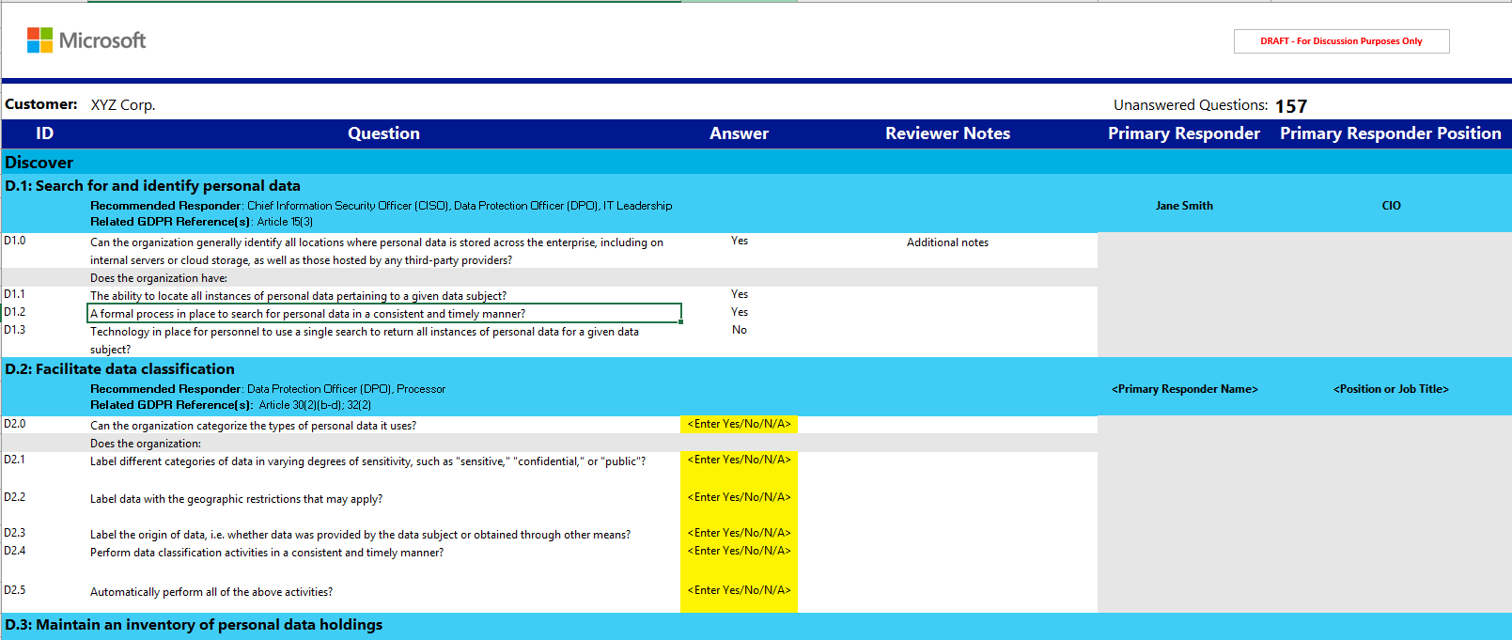

Output (Power BI) Al completamento del foglio di lavoro di input, attraverso il file Power BI associato saranno disponibili una vista di riepilogo e consigli. Il documento dettagliato incluso contiene istruzioni dettagliate sull'importazione dei risultati da questo foglio a Power BI.

